Plan
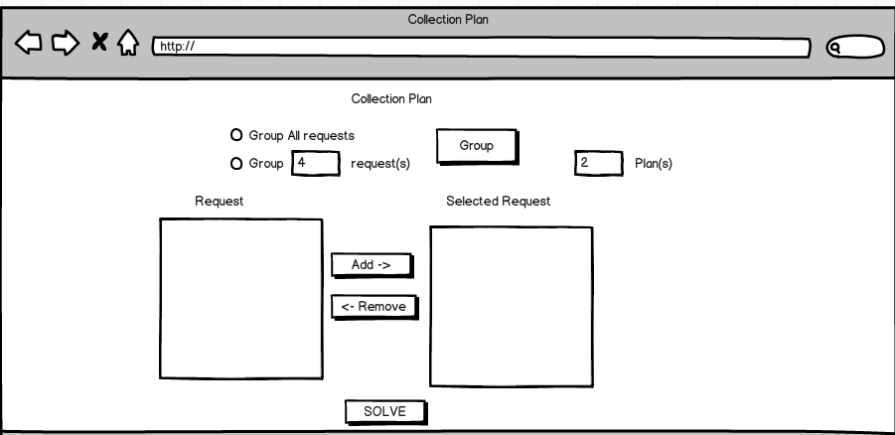
1 | No | Description
 | 1 | chọn group All requests hay group <number> request(s) + All request: group all requests by latitude, longtitude + <no.> request(s): group theo <no.> requests như required
 | 2 | click button "Group" để group trong "Request" region
 | 3 | Click Add button để add requests mà mình muốn tạo thành plan *requests sẽ đc đưa đến Selected Request region
 | 4 | nhập số plan muốn tạo ra
 | 5 | Có thể remove bớt request nếu bạn thấy nó ko cần thiết (use Remove link)
 | 6 | Click "Solve " button

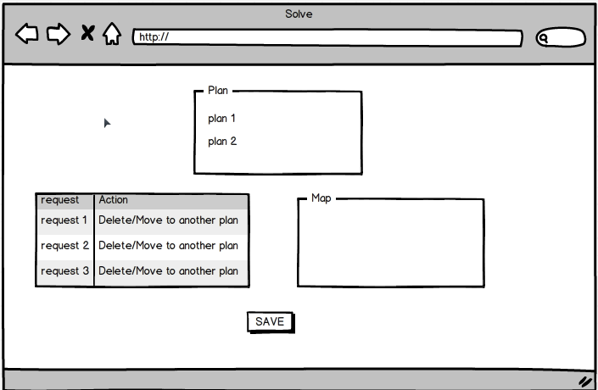
2
 | No | Description
 | 1 | Sau khi click "Solve" ở màn hình 1,

Product Ref
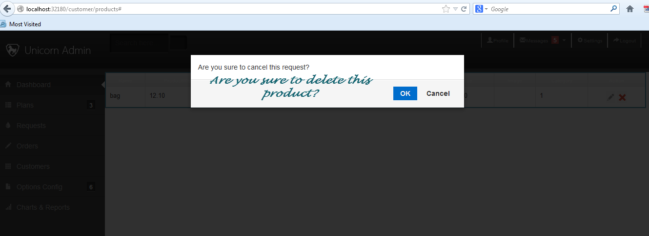

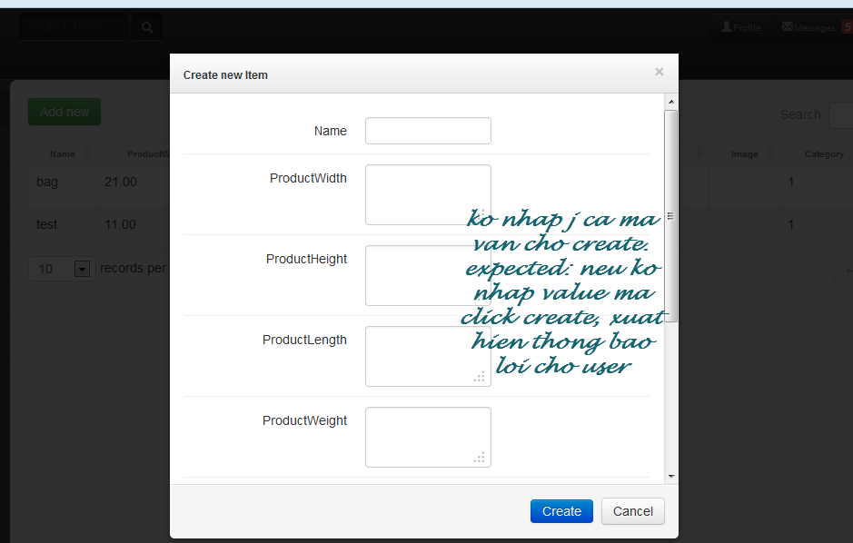

Hub
